表紙
関係者外秘
PJ関係者限り

サンプルプロジェクト
システム機能設計書（画面）
プロジェクト管理システム/ログイン

 | 第１．２版

2022-12-12

2. WA10101(ログイン画面)
PJ名 |  |  |  | サンプルプロジェクト |  |  |  |  |  |  |  | 成果物名 |  |  |  | システム機能設計書（画面） WA10101/ログイン |  |  |  |  |  | 作成 | TIS |  |  |  | 2019-07-10
システム名 |  |  |  | サンプルシステム |  |  |  |  |  |  |  |  |  |  |  |  |  |  |  |  |  | 変更 | TIS |  |  |  | 2022-12-12
サブシステム名 |  |  |  | プロジェクト管理システム

 | 2. WA10101(ログイン画面)
 |  | 2.1. 画面レイアウト
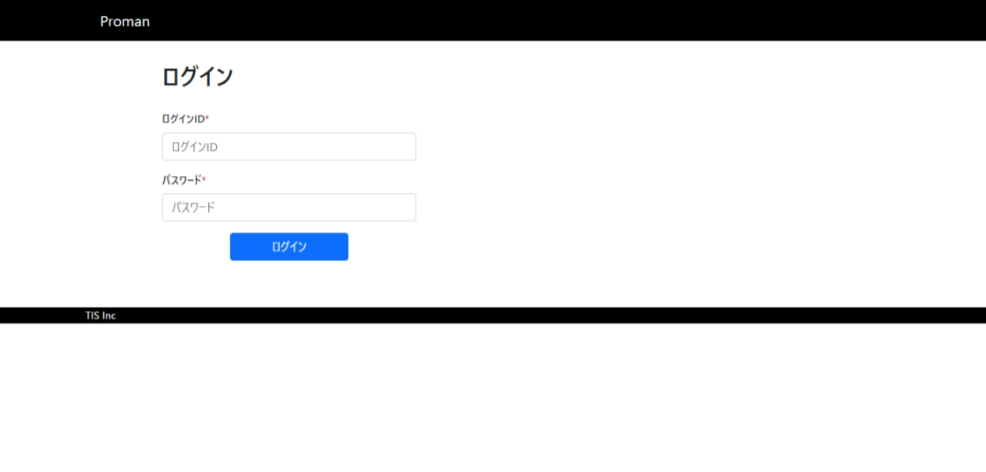

 |  | 2.2. 一覧表示

 |  |  | No. | 領域名 |  |  |  |  |  |  | ページング有無 |  |  | ソート条件 |  |  |  |  | 備考
 |  |  | 1 | - |  |  |  |  |  |  | - |  |  | - |  |  |  |  | -

 |  | 2.3. 画面項目定義

 |  |  | No. | 表示情報 |  |  |  |  |  |  |  |  |  |  |  |  |  |  |  |  |  |  |  | ドメイン名 |  |  |  | 【内部設計情報】 画面項目名（物理）
 |  |  |  | 画面項目名 |  |  |  | 画面項目種別 |  | 情報取得元 |  |  |  |  |  |  |  | 編集仕様 |  |  | 初期値 |  | 必須
 |  |  |  |  |  |  |  |  |  |  |  |  |  |  |  |  |  |  |  |  |  |  |  |  |  |  |  |  | 画面項目名 （物理）
 |  |  | 1 | ログインID |  |  |  | text |  | - |  |  |  |  |  |  |  | - |  |  | - |  | ○ | ログインID |  |  |  |  | loginId
 |  |  | 2 | パスワード |  |  |  | password |  | - |  |  |  |  |  |  |  | パスワード(ブラウザの機能でマスキングして表示する) |  |  | - |  | ○ | アカウントパスワード |  |  |  |  | userPassword

 |  | 2.4. 入出力一覧

 |  |  | No. | 入出力名 |  |  |  |  | 種別 |  |  | I/O | DBアクセス種別 |  |  |  |  |  | 備考
 |  |  |  |  |  |  |  |  |  |  |  |  | C | R | U | D | ﾛｯｸ対象
 |  |  | 1 | システムアカウント |  |  |  |  | テーブル |  |  | I | - | ○ | ○ | - | - |  | -
 |  |  | 2 | ユーザ |  |  |  |  | テーブル |  |  | I | - | ○ | - | - | - |  | -

 |  | 2.5. 画面イベント一覧

 |  |  | No. | 画面イベント名 |  |  |  |  | 発生タイミング |  |  |  |  |  | 画面イベント概要 |  |  |  |  |  | 正常時遷移先画面 |  |  |  | サーバ通信有無
 |  |  | 1 | 初期表示 |  |  |  |  | ‐ |  |  |  |  |  | ログイン画面を表示する。 |  |  |  |  |  | - |  |  |  | あり(同期)
 |  |  | 2 | ログイン |  |  |  |  | 「ログイン」ボタン押下 |  |  |  |  |  | ログイン処理を行い、認証成功した場合TOPメニュー画面へ遷移する。 |  |  |  |  |  | TOPメニュー |  |  |  | あり(同期)

 |  | 2.6. 画面イベント詳細
 |  |  | 2.6.1.初期表示イベント

 |  |  |  | (1) バリデーション処理

 |  |  |  |  | なし。

 |  |  |  | (2) 表示処理

 |  |  |  |  | ログイン画面を表示する。

 |  |  | 2.6.2.ログインイベント

 |  |  |  | (1) バリデーション処理

 |  |  |  |  | ログイン処理の基本的なフローはSpring Securityに委譲するため、入力値に対するバリデーションは行わない。

 |  |  |  | (2) DBアクセス（検索処理）

 |  |  |  |  | Spring Securityが提供しているインターフェースであるUserDetailsServiceのloadUserByUsernameメソッド内で検索を行う。

 |  |  |  |  | (a) システムアカウント検索条件

 |  |  |  |  |  | 取得テーブル名 |  |  |  |  |  |  |  | 取得カラム名
 |  |  |  |  |  | システムアカウント |  |  |  |  |  |  |  | ユーザID
 |  |  |  |  |  |  |  |  |  |  |  |  |  | ログインID
 |  |  |  |  |  |  |  |  |  |  |  |  |  | パスワード
 |  |  |  |  |  |  |  |  |  |  |  |  |  | パスワード有効期限
 |  |  |  |  |  |  |  |  |  |  |  |  |  | 認証失敗回数
 |  |  |  |  |  |  |  |  |  |  |  |  |  | 有効期限(FROM)
 |  |  |  |  |  |  |  |  |  |  |  |  |  | 有効期限(TO)
 |  |  |  |  |  |  |  |  |  |  |  |  |  | 最終ログイン日時
 |  |  |  |  |  | 検索条件

 |  |  |  |  |  |  | システムアカウント.ログインID |  |  |  |  | = |  | ログインID（入力値）

 |  |  |  |  | (b) ユーザ検索条件

 |  |  |  |  |  | 取得テーブル名 |  |  |  |  |  |  |  | 取得カラム名
 |  |  |  |  |  | ユーザ |  |  |  |  |  |  |  | ユーザID
 |  |  |  |  |  |  |  |  |  |  |  |  |  | 漢字氏名
 |  |  |  |  |  |  |  |  |  |  |  |  |  | ふりがな
 |  |  |  |  |  |  |  |  |  |  |  |  |  | PM職フラグ
 |  |  |  |  |  | 検索条件

 |  |  |  |  |  |  | ユーザ.ユーザID |  |  |  |  | = |  | システムアカウント.ユーザID

 |  |  |  |  | (a)と(b)のどちらかでデータを取得できなかった場合はUsernameNotFoundExceptionをスローする。

 |  |  |  |  | データを取得できた場合、Spring Securityが提供するUserオブジェクトを構築し、UserDetailsServiceのloadUsersByUsername
 |  |  |  |  | メソッドの戻り値として返す。

 |  |  |  |  | 取得したデータとUserオブジェクトのマッピングは次の通り。

 |  |  |  |  |  | No. | Userオブジェクトの項目名 |  |  |  | 情報 |  |  |  |  |  |  |  |  | 編集仕様 |  |  |  |  | 備考
 |  |  |  |  |  |  |  |  |  |  | 情報取得元 |  |  |  |  | 項目名
 |  |  |  |  |  | 1 | username |  |  |  | システムアカウント |  |  |  |  | ログインID
 |  |  |  |  |  | 2 | password |  |  |  | システムアカウント |  |  |  |  | パスワード
 |  |  |  |  |  | 3 | enabled |  |  |  | - |  |  |  |  | - |  |  |  | 固定値true
 |  |  |  |  |  | 4 | accountNonExpired |  |  |  | システムアカウント |  |  |  |  | 有効期限(FROM) |  |  |  | システム日時が有効期限の
 |  |  |  |  |  |  |  |  |  |  | システムアカウント |  |  |  |  | 有効期限(TO) |  |  |  | 範囲内ならtrue
 |  |  |  |  |  | 5 | credentialsNonExpired |  |  |  | システムアカウント |  |  |  |  | パスワード有効期限 |  |  |  | 有効期限内ならtrue
 |  |  |  |  |  | 6 | accountNonLocked |  |  |  | システムアカウント |  |  |  |  | 認証失敗回数 |  |  |  | 3以下ならtrue
 |  |  |  |  |  | 7 | authorities |  |  |  | システムアカウント |  |  |  |  | PM職フラグ |  |  |  | trueなら"PROJECT_MANAGER"
 |  |  |  |  |  |  |  |  |  |  |  |  |  |  |  |  |  |  |  | という権限のみを持つSet

 |  |  |  | (3) 表示処理

 |  |  |  |  | (a)以下のエラーがあった場合、Spring Securityによって処理が中断される。セッションに格納されたエラーメッセージを表示する。

 |  |  |  |  |  |  | エラー内容 |  |  |  |  |  | エラーメッセージID
 |  |  |  |  |  |  | ユーザ名またはパスワードの誤り |  |  |  |  |  | AbstractUserDetailsAuthenticationProvider.badCredentials
 |  |  |  |  |  |  | パスワードの有効期限切れ |  |  |  |  |  | AbstractUserDetailsAuthenticationProvider.credentialsExpired
 |  |  |  |  |  |  | アカウントの有効期限切れ |  |  |  |  |  | AbstractUserDetailsAuthenticationProvider.expired
 |  |  |  |  |  |  | 認証失敗回数が3回を超えた |  |  |  |  |  | AbstractUserDetailsAuthenticationProvider.locked

 |  |  |  |  | (b)エラーが無い場合、TOPメニュー画面へ遷移する。このときSpring SecurityによってPRGパターンが使用される。

 |  |  |  | (4) 認証失敗時、Spring Securityによって発火されるイベントをハンドリングする

 |  |  |  |  | AuthenticationFailureBadCredentialsEventをハンドリングしてDBアクセス（更新処理）を行う。

 |  |  |  |  |  |  | No. | 出力項目名 |  |  |  | 出力情報 |  |  |  |  |  |  |  |  | 編集仕様 |  |  |  |  | 備考
 |  |  |  |  |  |  |  |  |  |  |  | 情報取得元 |  |  |  |  | 項目名
 |  |  |  |  |  |  | 1 | 認証失敗回数 |  |  |  | システムアカウント |  |  |  |  | - |  |  |  | 認証失敗回数 + 1
 |  |  |  |  |  |  | 検索条件

 |  |  |  |  |  |  |  | システムアカウント.ログインID |  |  |  |  | = |  | ログインID（入力値）

 |  |  |  | (5) 認証成功時、Spring Securityによって発火されるイベントをハンドリングする

 |  |  |  |  | AuthenticationSuccessEvent をハンドリングしてDBアクセス（更新処理）を行う。

 |  |  |  |  |  |  | No. | 出力項目名 |  |  |  | 出力情報 |  |  |  |  |  |  |  |  | 編集仕様 |  |  |  |  | 備考
 |  |  |  |  |  |  |  |  |  |  |  | 情報取得元 |  |  |  |  | 項目名
 |  |  |  |  |  |  | 1 | 最終ログイン日時 |  |  |  | - |  |  |  |  | - |  |  |  | システム日付
 |  |  |  |  |  |  | 2 | 認証失敗回数 |  |  |  | - |  |  |  |  | - |  |  |  | 0
 |  |  |  |  |  |  | 検索条件

 |  |  |  |  |  |  |  | システムアカウント.ログインID |  |  |  |  | = |  | ログインID（入力値）

